Rapor Sayfası
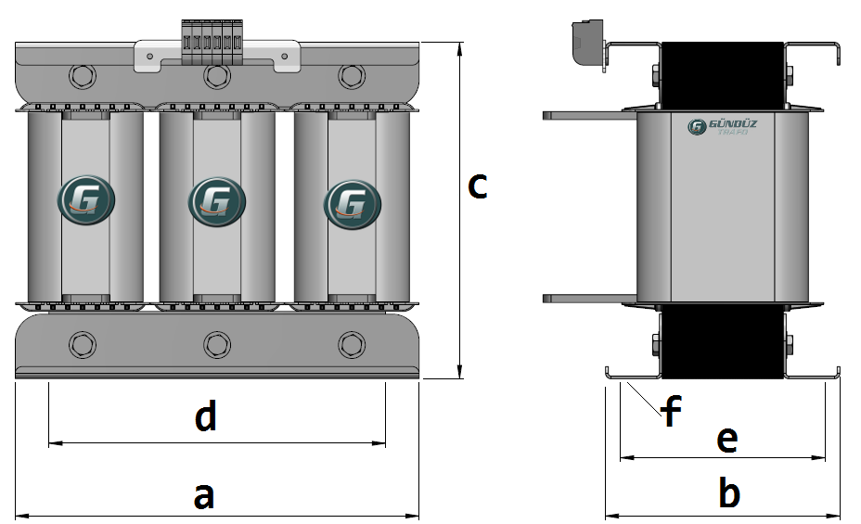
Trafo Tipi : | Izolasyon Trafosu Trifaz Hesap Ozeti |  |  |  |  |  |  |  | Tarih : |  |  | 2021-05-01
Değerler
Güç : | 500.0 VA |  |  |  |  | Primer Agirlik(Al) : | 0.0 kg |  | Karkas Ölçüleri : |  | 100.0 x 120.0 x 286.0
Sac kk : | 7.0 |  |  |  |  | Sekonder Agirlik(Al): | 1.491 kg |  | Trafo Ölçüleri : |  | 589.0 x 262.0 x 501.0
Sac © | 0.5 mm |  |  |  |  | Primer Agirlik(Cu) : | 0.0 kg |  | Klemens & Ayak : |  | AVK2.5 / 0.0 / 45.0 - 180 Kose
Gauss : | 11500.0 |  |  |  |  | Sekonder Agirlik(Cu) : | 1.601 kg |  | Sac Agirlik : |  | 155.84 kg (Kesme Sac)
Frekans : | 50.0 Hz |  |  |  |  | Toplam Agirlik : | Al:0.0 // Cu:1.601kg

Primer |  |  |  |  |  |  |  | Sekonder
 |  |  |  |  |  | 468.0 V ( 468.2051V ) |  |  |  |  |  |  | 45.0 V ( 42.5641V )
4 NOLU KADEME: |  |  |  |  |  |  |  | 2 NOLU KADEME:

Tel : | Al |  |  |  |  |  |  | Tel : | Cu
Cap : | 0 |  |  |  |  |  |  | Cap : | 0
Kesit : | 70 |  |  |  |  |  |  | Kesit : | 50
Akim : | 112 |  |  |  |  |  |  | Akim : | 150
Kat : | -1 |  |  |  |  |  |  | Kat : | 0
Uzunluk : | -13.8877128 |  |  |  |  |  |  | Uzunluk : | 1.2268072
 |  | -- Teller -- |  |  |  |  |  |  |  | -- Teller --
Yuv. Tel : |  |  |  |  |  | 88 sp |  | Yuv. Tel : |  |  |  |  | 8 sp
Ytel Agr : |  |  |  |  |  |  |  | Ytel Agr :
Kare Tel : | 10.0x7.0 |  |  |  |  |  |  | Kare Tel : | 10.0x5.0
Ktel Agr : | -2.6247777192 |  |  |  |  |  |  | Ktel Agr : | 0.533661132
Folyo : |  |  |  |  |  |  |  | Folyo :
Folyo Agr : |  |  |  |  |  |  |  | Folyo Agr :
Kapton : |  |  |  |  |  | 466.0 V ( 468.2051V ) |  | Kapton : |  |  |  |  | 32.0 V ( 31.9231V )
3 NOLU KADEME: |  |  |  |  |  |  |  | 1 NOLU KADEME:
Tel : | Al |  |  |  |  |  |  | Tel : | Al
Cap : | 2.92 |  |  |  |  |  |  | Cap : | 0
Kesit : | 28.379097058 |  |  |  |  |  |  | Kesit : | 50
Akim : | 45.406555293 |  |  |  |  |  |  | Akim : | 80
Kat : | 3 |  |  |  |  |  |  | Kat : | 1
Uzunluk : | 3.380276 |  |  |  |  |  |  | Uzunluk : | 3.6804216
 |  | -- Teller -- |  |  |  |  |  |  |  | -- Teller --
Yuv. Tel : | 1.32 | 1.6 |  |  |  | 88 sp |  | Yuv. Tel : |  |  |  |  | 6 sp
Ytel Agr : | 0.012489747827 | 0.01835041003 |  |  |  |  |  | Ytel Agr :
Kare Tel : |  |  |  |  |  |  |  | Kare Tel : | 10.0x5.0
Ktel Agr : |  |  |  |  |  |  |  | Ktel Agr : | 0.496856916
Folyo : | 100.0x0.25 |  |  |  |  |  |  | Folyo :
Folyo Agr : | 0.22816863 |  |  |  |  |  |  | Folyo Agr :
Kapton : | 1 |  |  |  |  | 425.0 V ( 425.641V ) |  | Kapton :
2 NOLU KADEME:
Tel : | Al
Cap : | 4
Kesit : | 12.566370614
Akim : | 20.106192983
Kat : | 0
Uzunluk : | 1.058664
 |  | -- Teller --
Yuv. Tel : | 4 |  |  |  |  | 80 sp
Ytel Agr : | 0.035919623286
Kare Tel :
Ktel Agr :
Folyo :
Folyo Agr :
Kapton : |  |  |  |  |  | 415.0 V ( 415.0V )
1 NOLU KADEME:
Tel : | Al
Cap : | 4
Kesit : | 12.566370614
Akim : | 20.106192983
Kat : | 2
Uzunluk : | 39.018624
 |  | -- Teller --
Yuv. Tel : | 4 |  |  |  |  | 78 sp
Ytel Agr : | 1.3238707231
Kare Tel :
Ktel Agr :
Folyo :
Folyo Agr :
Kapton :

 | IZOLASYON DEGERLERI
 | Primer Kademe |  |  |  | Tur | Ekran
 | 0.19 |  |  |  | 2 | Ø : 0.19
 | VA Kademe |  |  |  | Tur | Ekstra
 | Yok |  |  |  | Yok | Deger: 0.19
 | Primer-Sekonder |  |  |  | Tur
 | 0.19 |  |  |  | 2
 | NÜVE ÖLÇÜLERİ (mm)
 | a | b | c | d | e | f
 | 0.0 mm | 0.0 mm | 0.0 mm
 | TRAFO ÖLÇÜLERİ (mm)
 | a | b | c | d | e | f
 | 589.0 mm | 262.0 mm | 501.0 mm | 489.0 mm | 196.0 mm | 0.0 mm

